Sheet1
Story-Page 목록/정의서
시스템 |  | 호텔 분석시스템 |  |  | 작성일 | 2021.06.01 |  |  | 작성일 | 홍길동
1레벨 (Folder) | 2레벨(Story) |  | 3레벨(Page) |  |  | Block |  |  |  | 비고
 | id | Story 제목 | Page id | Page 명 | Page 내용 | 항목 | 유형 | 위치 | 항목 내용
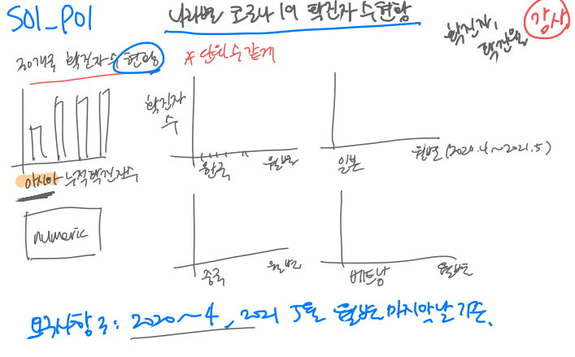
코로나데이터분석 | S01 | 주요30개국 확진자수 추이분석 | S01_P01 | 전세계 확진자 현황 | 전세계,대륙별 확진자 현황 | 전세계누적확진자수 | 숫자 | 상좌
 |  |  |  |  |  | 전세계 당일확진자수 | 숫자 | 상좌
 |  |  |  |  |  | 대륙별 누적확진자수 | 트리맵 | 상우
 |  |  |  |  |  | 전세계 월별 누적확진자수 당일확진자수 추이 | 선 | 하
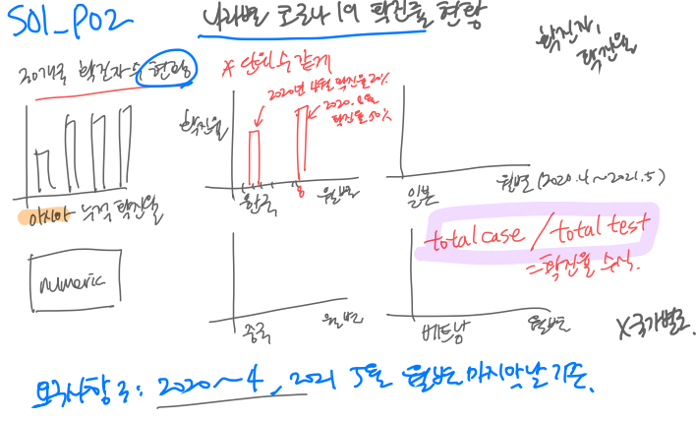
 |  |  | S01_P02 | 한중일 확진자 현황 | 아시아 확진자현황(한국,일본,중국) | 아시아 누적확진자수 | 숫자 | 상좌
 |  |  |  |  |  | 아시아 당일확진자수 | 숫자 | 상좌
 |  |  |  |  |  | 아시아 월별 누적,당일확진자수 | 선 | 상우
 |  |  |  |  |  | 아시아3개국 누적확진자수 | 시계열 | 하
 |  |  |  |  |  | 아시아3개국 당일확진자수 | 시계열 | 하
 |  |  | S01_P03 | 아시아 5개국 확진자 현황 | 아시아 5개국 확진자 현황 | 아시아5개국 누적확진자수 | 시계열 | 상
 |  |  |  |  |  | 아시아5개국 당일확진자수 | 시계열 | 하
 |  |  | S01_P04 | 유럽 확진자 현황 | 유럽확진자현황(유럽, 독일,영국,러시아) | 유럽 누적확진자수 | 숫자 | 상좌
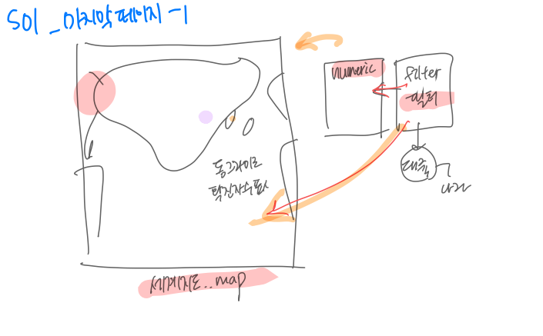
 |  |  |  |  |  | 유럽 당일확진자수 | 숫자 | 상좌
 |  |  |  |  |  | 유럽 월별 누적,당일확진자수 | 선 | 상우
 |  |  |  |  |  | 유럽3개국 누적확진자수 | 시계열 | 하
 |  |  |  |  |  | 유럽3개국 당일확진자수 | 시계열 | 하
 |  |  | S01_P05 | 유럽 확진자 현황 | 유럽 5개국 확진자현황 | 유럽5개국 누적확진자수 | 시계열 | 상
 |  |  |  |  |  | 유럽5개국 당일확진자수 | 시계열 | 하
 |  |  | S01_P06 | 북아메리카 확진자 현황 | 북아메리카확진자현황(미국,캐나다,멕시코) | 북아메리카누적확진자수 | 숫자 | 상좌
 |  |  |  |  |  | 북아메리카 당일확진자수 | 숫자 | 상좌
 |  |  |  |  |  | 북아메리카 월별 누적,당일확진자수 | 선 | 상우
 |  |  |  |  |  | 북아메리카3개국 누적확진자수 | 시계열 | 하
 |  |  |  |  |  | 북아메리카3개국 당일확진자수 | 시계열 | 하
 |  |  | S01_P07 | 남아메리카확진자현황 | 남아메리카확진자현황 | 남아메리카누적확진자수 | 숫자 | 상좌
 |  |  |  |  |  | 남아메리카 당일확진자수 | 숫자 | 상좌
 |  |  |  |  |  | 남아메리카 월별 누적,당일확진자수 | 선 | 상우
 |  |  |  |  |  | 남아메리카4개국 누적확진자수 | 시계열 | 하
 |  |  |  |  |  | 남아메리카4개국 당일확진자수 | 시계열 | 하
 |  |  | S01_P08 | 오세아니아 확진자현황 | 오세아니아 확진자현황 | 오세아니아 누적확진자수 | 숫자 | 상좌
 |  |  |  |  |  | 오세아니아 당일확진자수 | 숫자 | 상좌
 |  |  |  |  |  | 오세아니아 월별 누적,당일확진자수 | 선 | 상우
 |  |  |  |  |  | 오세아니아 2개국 누적확진자수 | 시계열 | 하
 |  |  |  |  |  | 오세아니아 2개국 당일확진자수 | 시계열 | 하
 |  |  | S01_P09 | 아프리카 확진자현황 | 아프리카 확진자현황 | 아프리카 누적확진자수 | 숫자 | 상좌
 |  |  |  |  |  | 아프리카 당일확진자수 | 숫자 | 상좌
 |  |  |  |  |  | 아프리카 월별 누적,당일확진자수 | 선 | 상우
 |  |  |  |  |  | 아프리카 5개국 누적확진자수 | 시계열 | 하
 |  |  |  |  |  | 아프리카 5개국 당일확진자수 | 시계열 | 하
 | S02 | 주요 30개국 사망자 수, 치명률 추이 분석 | S02_P01 | 전세계 사망자 치명률 현황 | 전세계 사망자 치명률 현황 | 전세계 누적사망자수 | 숫자 | 상좌
 |  |  |  |  |  | 전세계 누적사망자수 | 숫자 | 상좌
 |  |  |  |  |  | 전세계 치명률 | 숫자 | 상좌
 |  |  |  |  |  | 전세계 누적사망자수 | 트리맵 | 상우
 |  |  |  |  |  | 전세계 누적,당일사망자수 | 시계열 | 하
 |  |  | S02_P02 | 아시아 사망자 치명률 현황 | 아시아 사망자 치명률 현황 (한중일) | 아시아 누적사망자수 | 숫자 | 상좌
 |  |  |  |  |  | 아시아 누적사망자수 | 숫자 | 상좌
 |  |  |  |  |  | 아시아 치명률 | 숫자 | 상좌
 |  |  |  |  |  | 아시아 당일,누적사망자수,치명률 | 선 | 상우
 |  |  |  |  |  | 아시아3개국 당일사망자수 | 시계열 | 하
 |  |  |  |  |  | 아시아 3개국 치명률 | 시계열 | 하
 |  |  | S02_P03 | 아시아 사망자 치명률 현황 | 아시아7개국 사망자 치명률현황 | 아시아7개국 당일사망자수 | 시계열 | 상
 |  |  |  |  |  | 아시아 7개국 치명률 | 시계열 | 하
 |  |  | S02_P04 | 유럽 사망자 치명률 현황 | 유럽 사망자 치명률 현황 (독일,영국,러시아) | 유럽 누적사망자수 | 숫자 | 상좌
 |  |  |  |  |  | 유럽 누적사망자수 | 숫자 | 상좌
 |  |  |  |  |  | 유럽 치명률 | 숫자 | 상좌
 |  |  |  |  |  | 유럽 당일,누적사망자수,치명률 | 선 | 상우
 |  |  |  |  |  | 유럽 3개국 당일사망자수 | 시계열 | 하
 |  |  |  |  |  | 유럽 3개국 치명률 | 시계열 | 하
 |  |  | S02_P05 | 유럽 사망자 치명률 현황 | 유럽5개국 사망자 치명률 현황 | 유럽5개국 당일사망자수 | 시계열 | 상
 |  |  |  |  |  | 유럽5개국 치명률 | 시계열 | 하
 |  |  | S02_P06 | 북아메리카 사망자 치명률 현황 | 북아메리카 사망자 치명률 현황 | 북아메리카 누적사망자수 | 숫자 | 상좌
 |  |  |  |  |  | 북아메리카 누적사망자수 | 숫자 | 상좌
 |  |  |  |  |  | 북아메리카 치명률 | 숫자 | 상좌
 |  |  |  |  |  | 북아메리카 당일,누적사망자수,치명률 | 선 | 상우
 |  |  |  |  |  | 북아메리카 3개국 당일사망자수 | 시계열 | 하
 |  |  |  |  |  | 북아메리카 3개국 치명률 | 시계열 | 하
 |  |  | S02_P07 | 남아메리카 사망자 치명률 현황 | 남아메리카 사망자 치명률 현황 | 남아메리카 누적사망자수 | 숫자 | 상좌
 |  |  |  |  |  | 남아메리카 누적사망자수 | 숫자 | 상좌
 |  |  |  |  |  | 남아메리카 치명률 | 숫자 | 상좌
 |  |  |  |  |  | 남아메리카 당일,누적사망자수,치명률 | 선 | 상우
 |  |  |  |  |  | 남아메리카 4개국 당일사망자수 | 시계열 | 하
 |  |  |  |  |  | 남아메리카 4개국 치명률 | 시계열 | 하
 |  |  | S02_P08 | 오세아니아 사망자 치명률 현황 | 오세아니아 사망자 치명률 현황 | 오세아니아 누적사망자수 | 숫자 | 상좌
 |  |  |  |  |  | 오세아니아 누적사망자수 | 숫자 | 상좌
 |  |  |  |  |  | 오세아니아 치명률 | 숫자 | 상좌
 |  |  |  |  |  | 오세아니아 당일,누적사망자수,치명률 | 선 | 상우
 |  |  |  |  |  | 오세아니아 2개국 당일사망자수 | 시계열 | 하
 |  |  |  |  |  | 오세아니아 2개국 치명률 | 시계열 | 하
 |  |  | S02_P9 | 아프리카 사망자 치명률 현황 | 아프리카 사망자 치명률 현황 | 아프리카 누적사망자수 | 숫자 | 상좌
 |  |  |  |  |  | 아프리카 누적사망자수 | 숫자 | 상좌
 |  |  |  |  |  | 아프리카 치명률 | 숫자 | 상좌
 |  |  |  |  |  | 아프리카 당일,누적사망자수,치명률 | 선 | 상우
 |  |  |  |  |  | 아프리카 5개국 당일사망자수 | 시계열 | 하
 |  |  |  |  |  | 아프리카 5개국 치명률 | 시계열 | 하
 | S03 | 인구밀도별 코로나19 확진자,사망자 현황 | S03_P01 | 전세계인구밀도 현황 | 전세계인구밀도 현황 | 전세계인구밀도 | 숫자 | 상좌
 |  |  |  |  |  | 주요30개국 인구밀도 | 숫자 | 상좌
 |  |  |  |  |  | 주요30개국 인구밀도 | 트리맵 | 상우 | 위와 같음
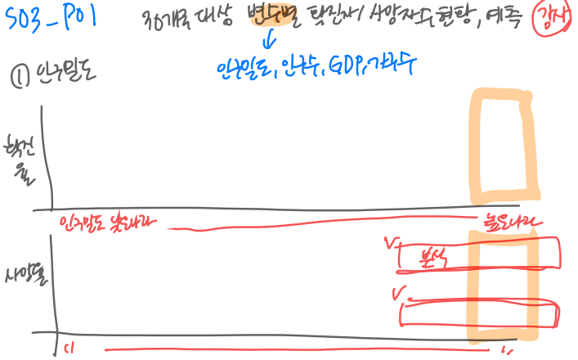
 |  |  |  |  |  | 대륙별 누적 확진자 수 | 히트맵 | 하
 |  |  |  |  |  | 대륙별 누적 사망자 수 | 히트맵 | 하
 |  |  | S03_P02 | 아시아인구밀도 현황 | 아시아인구밀도 현황 | 전세계인구밀도 | 숫자 | 상좌
 |  |  |  |  |  | 아시아 주요10개국 인구밀도 | 숫자 | 상좌
 |  |  |  |  |  | 주요10개국 인구밀도 | 트리맵 | 상우
 |  |  |  |  |  | 아시아 누적 확진자 수 | 히트맵 | 하
 |  |  |  |  |  | 아시아 누적 사망자 수 | 히트맵 | 하
 |  |  | S03_P03 | 유럽인구밀도 현황 | 유럽인구밀도 현황 | 유럽인구밀도 | 숫자 | 상좌
 |  |  |  |  |  | 유럽 주요8개국 인구밀도 | 숫자 | 상좌
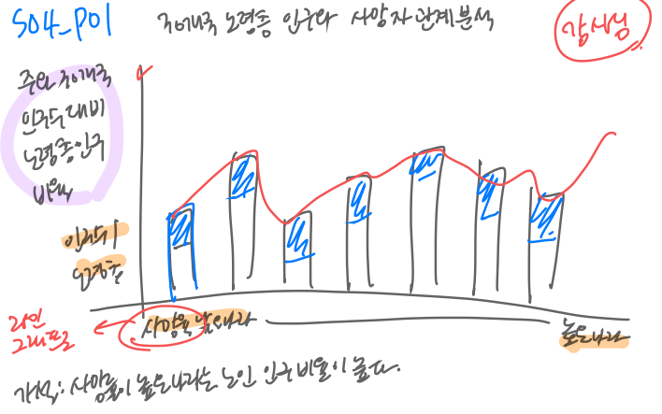
 |  |  |  |  |  | 유럽8국 인구밀도 | 트리맵 | 상우
 |  |  |  |  |  | 유럽 누적 확진자 수 | 히트맵 | 하
 |  |  |  |  |  | 유럽 누적 사망자 수 | 히트맵 | 하
 |  |  | S03_P04 | 아메리카인구밀도 현황 | 아메리카인구밀도 현황 | 아메리카인구밀도 | 숫자 | 상좌
 |  |  |  |  |  | 아메리카주요7개국 인구밀도 | 숫자 | 상좌
 |  |  |  |  |  | 아메리카7국 인구밀도 | 트리맵 | 상우
 |  |  |  |  |  | 아메리카 누적 확진자 수 | 히트맵 | 하
 |  |  |  |  |  | 아메리카 누적 사망자 수 | 히트맵 | 하
 |  |  | S03_P05 | 아프리카,오세아니아 인구밀도 현황 | 아프리카,오세아니아 인구밀도 현황 | 아프리카,오세아니아인구밀도 | 숫자 | 상좌
 |  |  |  |  |  | 아프리카,오세아니아주요7개국 인구밀도 | 숫자 | 상좌
 |  |  |  |  |  | 아프리카,오세아니아7국 인구밀도 | 트리맵 | 상우
 |  |  |  |  |  | 아프리카,오세아니아 누적 확진자 수 | 히트맵 | 하
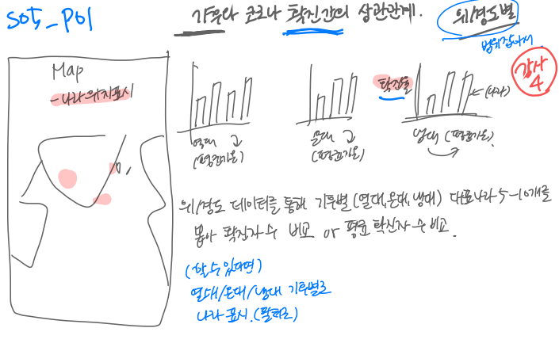
 |  |  |  |  |  | 아프리카,오세아니아 누적 사망자 수 | 히트맵 | 하
 | S04 | 정부대응 엄격성지수와 코로나확진자수의 상관관계 분석 | S04_P01 | 전세계 엄격성지수와 누적 확진자수 및 엄격성 지수 증감 추이 | 엄격성지수와 확진자수의 관계 | 월별 엄격성지수와 확진자수의 관계 | 선 | 상
 |  |  | S04_P02 | 전세계 엄격성추이(지오맵) | 2020년5월15일과 2021년5월15일의 엄격성추이 비교 | 2020년5월15일 엄격성지수 | 지오맵 | 좌
 |  |  |  |  |  | 2021년5월15일 엄격성지수 | 지오맵 | 우
 |  |  | S04_P03 | 전세계 누적확진자 추이(지오맵) | 2020년5월15일과 2021년5월15일의 누적확진자추이 비교 | 2020년5월15일 당일확진자수 | 지오맵 | 좌
 |  |  |  |  |  | 2020년5월15일당일확진자수 | 지오맵 | 우
 |  |  | S04_P04 | 전세계 엄격성지수 추이 | 대륙별 엄격성지수와 누적확진자수 비교 | 아시아 엄격성지수와 당일확진자수 비교 | 선 | 좌상단
 |  |  |  |  |  | 북미 엄격성지수와 당일확진자수 비교 | 선 | 우상단
 |  |  |  |  |  | 유럽 엄격성지수와 당일확진자수 비교 | 선 | 좌하단
 |  |  |  |  |  | 남미 엄격성지수와 당일확진자수 비교 | 선 | 우하단
 | S05 | 이동량과 코로나의 상관관계 | S05_P01 | 전세계 이동량과 월별 확진자수 추이 | 전세계 이동량과 월별 확진자수 추이 | 전세계 이동량과 월별 확진자수 추이 | 선 | 중앙
 |  |  | S05_P02 | 아시아 이동량과 월별 확진자수 추이 | 아시아 5개국 이동량과 월별 확진자수 추이 | 아시아 5개국 이동량 추이 | 선 | 상 |  |  | 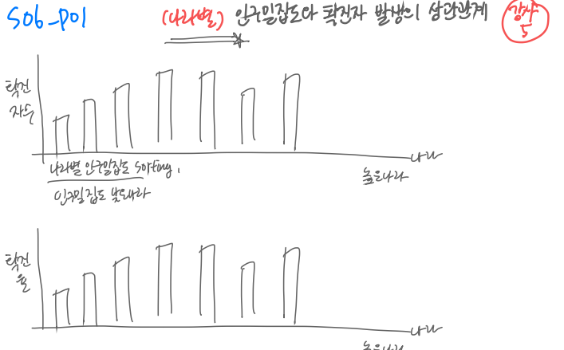
 |  |  |  |  | 아시아 5개국 이동량과 월별 확진자수 추이 | 아시아 5개국 월별 확진자 수 추이 | 선 | 하
 |  |  | S05_P03 | 유럽 이동량과 월별 확진자수 추이 | 유럽 6개국 이동량과 월별 확진자수 추이 | 유럽 6개국 이동량 추이 | 선 | 상
 |  |  |  |  | 유럽 6개국 이동량과 월별 확진자수 추이 | 유럽 6개국 월별 확진자 수 추이 | 선 | 하
 |  |  | S05_P04 | 북아메리카 이동량과 월별 확진자수 추이 | 북아메리카 3개국 이동량과 월별 확진자수 추이 | 북아메리카 3개국 이동량 추이 | 선 | 상
 |  |  |  |  | 북아메리카 3개국 이동량과 월별 확진자수 추이 | 북아메리카 3개국 월별 확진자 수 추이 | 선 | 하
 |  |  | S05_P05 | 남아메리카 이동량과 월별 확진자수 추이 | 남아메리카 3개국 이동량과 월별 확진자수 추이 | 남아메리카 3개국 이동량 추이 | 선 | 상
 |  |  |  |  | 남아메리카 3개국 이동량과 월별 확진자수 추이 | 남아메리카 3개국 월별 확진자 수 추이 | 선 | 하
 |  |  | S05_P06 | 아프리카 이동량과 월별 확진자수 추이 | 아프리카 3개국 이동량과 월별 확진자수 추이 | 아프리카 3개국 이동량 추이 | 선 | 상
 |  |  |  |  | 아프리카 3개국 이동량과 월별 확진자수 추이 | 아프리카 3개국 월별 확진자 수 추이 | 선 | 하
 |  |  | S05_P05 | 오세아니아 이동량과 월별 확진자수 추이 | 오세아니아 2개국 이동량과 월별 확진자수 추이 | 오세아니아 2개국 이동량 추이 | 선 | 상
 |  |  |  |  | 오세아니아 2개국 이동량과 월별 확진자수 추이 | 오세아니아 2개국 월별 확진자 수 추이 | 선 | 하
 | S06 | 노령층 인구비율 및 기저질환 보유자와 코로나의 상관관계 분석 | S06_P01 | 65세이상비율 | 주요국가 65세이상비율 | 전세계의 65세이상 비율 | 숫자 | 상
 |  |  |  |  |  | 65세이상비율, 누적 확진자 수관계 | 산점도 | 상
 |  |  |  |  |  | 65세이상비율, 누적 사망자 수관계 | 산점도 | 상
 |  |  |  |  |  | 노령인구 비율 상위 10개국 | 막대 | 하
 |  |  |  |  |  | 노령인구 비율 상위 10개국 | 불렛x10 | 하
 |  |  |  |  |  | 누적사망자수 상위 10개국 | 막대 | 하
 |  |  | S06_P02 | 당뇨병유행률 | 전세계당뇨병 유행률 과 상관관계 | 전세계당뇨병 유행률 | 숫자 | 상
 |  |  |  |  |  | 전세계 당뇨병유행률과 누적 확진자수 | 산점도 | 상
 |  |  |  |  |  | 당뇨병 유행률 상위 10개국 누적 사망자수 | 산점도 | 상
 |  |  |  |  |  | 당뇨병 유행률 상위10개국 | 막대 | 하
 |  |  |  |  |  | 누적 사망자 상위 10개국 | 막대 | 하
 | S07 | 세계백신 접종률 | S07_P01 | 31개국 백신접종률 | 1차,2차 백신접종률 | 평균 1차백신접종률 | 숫자 | 상
 |  |  |  |  |  | 주요 30개국 1차백신접종률 | 히트맵 | 상
 |  |  |  |  |  | 평균 2차백신접종률 | 숫자 | 하
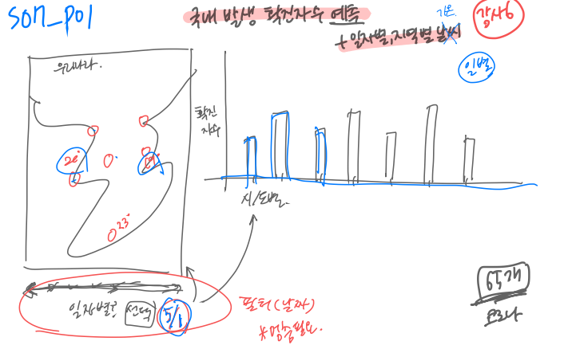
 |  |  |  |  |  | 주요 30개국 2차백신접종률 | 히트맵 | 하
 |  |  | S07_P02 | 아시아 백신접종률 | 아시아의 1차,2차 접종자수, 백신접종률 | 아시아1차백신 누적 접종자수 | 숫자 | 상
 |  |  |  |  |  | 아시아2차백신 누적 접종자수 | 숫자 | 상
 |  |  |  |  |  | 1차 백신 누적 접종자 수, 2차 백신 누적 접종자 수 | 선 | 상
 |  |  |  |  |  | 아시아10개국 1차백신 접종률 | 타임스탬프 | 하
 |  |  |  |  |  | 아시아10개국 2차백신 접종률 | 타임스탬프 | 하
 |  |  | S07_P03 | 유럽 백신접종률 | 유럽의 1차,2차 접종자수, 백신접종률 | 유럽 1차백신 누적 접종자수 | 숫자 | 상
 |  |  |  |  |  | 유럽 2차백신 누적 접종자수 | 숫자 | 상
 |  |  |  |  |  | 1차 백신 누적 접종자 수, 2차 백신 누적 접종자 수 | 선 | 상
 |  |  |  |  |  | 유럽8개국 1차백신 접종률 | 타임스탬프 | 하
 |  |  |  |  |  | 유럽8개국 2차백신 접종률 | 타임스탬프 | 하
 |  |  | S07_P04 | 북아메리카 백신접종률 | 북아메리카의 1차,2차 접종자수 백신접종률 | 북아메리카 1차백신 누적 접종자수 | 숫자 | 상
 |  |  |  |  |  | 북아메리카 2차백신 누적 접종자수 | 숫자 | 상
 |  |  |  |  |  | 1차 백신 누적 접종자 수, 2차 백신 누적 접종자 수 | 선 | 상
 |  |  |  |  |  | 북아메리카3개국 1차백신 접종률 | 타임스탬프 | 하
 |  |  |  |  |  | 북아메리카3개국 2차백신 접종률 | 타임스탬프 | 하
 |  |  | S07_P05 | 남아메리카 백신접종률 | 남아메리카의 1차,2차 접종자수 백신접종률 | 남아메리카 1차백신 누적 접종자수 | 숫자 | 상
 |  |  |  |  |  | 남아메리카 2차백신 누적 접종자수 | 숫자 | 상
 |  |  |  |  |  | 1차 백신 누적 접종자 수, 2차 백신 누적 접종자 수 | 선 | 상
 |  |  |  |  |  | 남아메리카4개국 1차백신 접종률 | 타임스탬프 | 하
 |  |  |  |  |  | 남아메리카4개국 2차백신 접종률 | 타임스탬프 | 하
 |  |  | S07_P06 | 아프리카 백신접종률 | 아프리카의 1차,2차 접종자수 백신접종률 | 아프리카 1차백신 누적 접종자수 | 숫자 | 상
 |  |  |  |  |  | 아프리카 2차백신 누적 접종자수 | 숫자 | 상
 |  |  |  |  |  | 1차 백신 누적 접종자 수, 2차 백신 누적 접종자 수 | 선 | 상
 |  |  |  |  |  | 아프리카4개국 1차백신 접종률 | 타임스탬프 | 하
 |  |  |  |  |  | 아프리카4개국 2차백신 접종률 | 타임스탬프 | 하
 |  |  | S07_P07 | 오세아니아 백신접종률 | 오세아니아의 1차,2차 접종자수 백신접종률 | 오세아니아 1차백신 누적 접종자수 | 숫자 | 상
 |  |  |  |  |  | 오세아니아 2차백신 누적 접종자수 | 숫자 | 상
 |  |  |  |  |  | 1차 백신 누적 접종자 수, 2차 백신 누적 접종자 수 | 선 | 상
 |  |  |  |  |  | 오세아니아2개국 1차백신 접종률 | 타임스탬프 | 하
 |  |  |  |  |  | 오세아니아2개국 2차백신 접종률 | 타임스탬프 | 하
 | S08 | 국내성별, 연령별 확진자현황 | S08_P01 | 국내연령별 누적사망자, 확진자수 | 국내연령별 누적사망자수 | 국내연령별 누적사망자수 | 도넛 | 상
 |  |  |  |  | 국내연령별 누적확진자수 | 국내연령 누적확진자수 | 도넛 | 상
 |  |  |  | 국내성별 누적사망자, 확진자수 | 국내성별 누적사망자수 | 국내연령별 누적사망자수 | 파이 | 하
 |  |  |  |  | 국내성별 누적확진자수 | 국내성별 누적확진자수 | 파이 | 하
 | S09 | 시도별 발생 확신자수 현황 | S09_P01 | 2020.03~2020.06 국내확진자수 | 2020.03~2020.06 국내확진자수 | 국내확진자수 | 지도 | 좌
 |  |  |  |  | 2020.03~2020.06 시도별 확진자수 | 시도별확진자수 | 스택컬럼 | 상
 |  |  |  |  | 2020.03~2020.06 시도별 사망자수 | 시도별 사망자수 | 스택컬럼 | 하
 |  |  | S09_P02 | 2020.07~2020.09 국내확진자수 | 2020.07~2020.09 국내확진자수 | 국내확진자수 | 지도 | 좌
 |  |  |  |  | 2020.07~2020.09 시도별 확진자수 | 시도별확진자수 | 스택컬럼 | 상
 |  |  |  |  | 2020.07~2020.09 시도별 사망자수 | 시도별 사망자수 | 스택컬럼 | 하
 |  |  | S09_P03 | 2020.10~2020.12 국내확진자수 | 2020.10~2020.12 국내확진자수 | 국내확진자수 | 지도 | 좌
 |  |  |  |  | 2020.10~2020.12 시도별 확진자수 | 시도별확진자수 | 스택컬럼 | 상
 |  |  |  |  | 2020.10~2020.12 시도별 사망자수 | 시도별 사망자수 | 스택컬럼 | 하
 |  |  | S09_P04 | 2021.01~2021.03 국내확진자수 | 2021.01~2021.03 국내확진자수 | 국내확진자수 | 지도 | 좌
 |  |  |  |  | 2021.01~2021.03 시도별 확진자수 | 시도별확진자수 | 스택컬럼 | 상
 |  |  |  |  | 2021.01~2021.03 시도별 사망자수 | 시도별 사망자수 | 스택컬럼 | 하
 |  |  | S09_P05 | 2021.04~2021.05 국내확진자수 | 2021.04~2021.05 국내확진자수 | 국내확진자수 | 지도 | 좌
 |  |  |  |  | 2021.04~2021.05 시도별 확진자수 | 시도별확진자수 | 스택컬럼 | 상
 |  |  |  |  | 2021.04~2021.05 시도별 사망자수 | 시도별 사망자수 | 스택컬럼 | 하
 |  |  | S09_P06 | 2020년 분기별 확진자추이 | 2020.03~2020.06 국내확진자수 | 분기별확진자수 | 지도 | 좌
 |  |  |  |  | 2020.07~2020.09 국내확진자수 | 분기별확진자수 | 지도 | 중앙
 |  |  |  |  | 2020.10~2020.12 국내확진자수 | 분기별확진자수 | 지도 | 우
 |  |  | S09_P07 | 2021년 분기별 확진자추이 | 2021.04~2021.05 국내확진자수 | 분기별확진자수 | 지도 | 좌
 |  |  |  |  | 2021.01~2021.03 국내확진자수 | 분기별확진자수 | 지도 | 우
 | S10 | 국내기온과 확진자 수의 상관관계 분석 | S10_P01 | 국내 2020년 2분기 평균 기온과 코로나 확진자 상관관계 분석 | 국내 2020년 2분기 평균 기온과 코로나 확진자 상관관계 분석 | 국내 평균기온 국내 확진자 수 | 선 | 좌
 |  |  |  |  |  |  | 지도 | 우
 |  |  | S10_P02 | 국내 2020년 3분기 평균 기온과 코로나 확진자 상관관계 분석 | 국내 2020년 3분기 평균 기온과 코로나 확진자 상관관계 분석 | 국내 평균기온 국내 확진자 수 | 선 | 좌
 |  |  |  |  |  |  | 지도 | 우
 |  |  | S10_P03 | 국내 2020년 4분기 평균 기온과 코로나 확진자 상관관계 분석 | 국내 2020년 4분기 평균 기온과 코로나 확진자 상관관계 분석 | 국내 평균기온 국내 확진자 수 | 선 | 좌
 |  |  |  |  |  |  | 지도 | 우
 |  |  | S10_P04 | 국내 2021년 1분기 평균 기온과 코로나 확진자 상관관계 분석 | 국내 2021년 1분기 평균 기온과 코로나 확진자 상관관계 분석 | 국내 평균기온 국내 확진자 수 | 선 | 좌
 |  |  |  |  |  |  | 지도 | 우
 |  |  | S10_P05 | 국내 2021. 4월 평균 기온 | 국내 2021. 4월 평균 기온 | 국내 평균기온 국내 확진자 수 | 선 | 좌
 |  |  |  |  |  |  | 지도 | 우
 | S11 | 국내발생 확진자 수 예측 -국내이동량 | S11_P02 | 서울, 인천 | 서울,인천 국내 이동량 및 확진자 수 분석 | 국내 이동량 확진자 수 | 선 | 중앙
 |  |  |  |  |  |  | 막대 | 중앙
 |  |  | S11_P02 | 부산, 대구 | 부산, 대구 국내 이동량 및 확진자 수 분석 | 국내 이동량 확진자 수 | 선 | 중앙
 |  |  |  |  |  |  | 막대 | 중앙
 |  |  | S11_P03 | 광주, 대전 | 광주, 대전 국내 이동량 및 확진자 수 분석 | 국내 이동량 확진자 수 | 선 | 중앙
 |  |  |  |  |  |  | 막대 | 중앙
 |  |  | S11_P04 | 울산, 세종 | 울산, 세종 국내 이동량 및 확진자 수 분석 | 국내 이동량 확진자 수 | 선 | 중앙
 |  |  |  |  |  |  | 막대 | 중앙
 |  |  | S11_P05 | 경기도, 강원도 | 경기, 강원도 국내 이동량 및 확진자 수 분석 | 국내 이동량 확진자 수 | 선 | 중앙
 |  |  |  |  |  |  | 막대 | 중앙
 |  |  | S11_P06 | 충청도,전라도 | 충청도,전라도 국내 이동량 및 확진자 수 분석 | 국내 이동량 확진자 수 | 선 | 중앙
 |  |  |  |  |  |  | 막대 | 중앙
 |  |  | S11_P07 | 경상도,제주도 | 경상도,제주도 이동량 및 확진자 수 분석 | 국내 이동량 확진자 수 | 선 | 중앙
 |  |  |  |  |  |  | 막대 | 중앙
 | S12 | (국내)코로나이후 일상변화, 근무유형변화,가계동향 | S12_P01 | 국민의 일상변화 추이,근무형태변화 | 국민의 일상변화 추이,근무형태변화 | 국민의 일상변화 | 스택칼럼 | 상
 |  |  |  |  | 국민의 일상변화 추이,근무형태변화 | 시기별 유연근무자 현황 | 막대 | 하
 |  |  | S12_P02 | 가계소비동향 | 가계소비동향 | 전국가구 가계 소비 동향 | 스택칼럼 | 좌
 |  |  |  |  | 가계소비동향 | 전국가구실질 가계 소비 동향 | 스택칼럼 | 중앙
 |  |  |  |  | 가계소비동향 | 도시근로자 가계 소비 동향 | 스택칼럼 | 우
 | S13 | 국내발생 확진자수 예측- 영업제한,거리두기,시기 | S13_P01 | 국내 발생 확진자 수 예측(영업제한, 거리두기 시기별) | 국내 발생 확진자 수 예측(대유행거리두기 시기별) | 확진자수(거리두기) 전일대비 증감률 | 막대&선 | 상
 |  |  |  |  | 국내 발생 확진자 수 예측(대유행, 거리두기 시기별) | 확진자수(대유행) 전일대비 증감률 | 막대&선 | 하
 | S14 | 입출국 외래관광객 관광수지 | S14_P01 | 출입국자 | 출입국자 추이확인 | 월별 출입국자 수 추이 | 스택컬럼 | 상
 |  |  |  | 출입국자 | 출입국자 입국위치 | 입국위치 | 파이 | 하
 |  |  |  | 출입국자 | 입국자수추이 | 연도별입국자수 및 증감추이 | 칼럼&선 | 하
 |  |  | S14_P02 | 외래관광객 | 출입국자수 | 외국인 출입국자수 | 숫자 | 상
 |  |  |  |  | 출입국자수 | 내국인 출입국자수 | 숫자 | 상
 |  |  |  |  | 방한관광색수 성별 | 방한관광객 성별 비율 | 파이 | 중
 |  |  |  |  | 출입국자수 | 월별 내외국인 출입국자 추이 | 컬럼스택 | 상
 |  |  |  |  | 외래관광객 입국자수 | 분기별 외래관광객 입국자수 | 막대 | 하
 |  |  |  |  | 연령대별 관광객수 | 분기별 관광객 연령대추이 | 스택컬럼 | 하
 |  |  | S14_P03 | 관광목적/수지 | 입국목적별 관광객수 | 관광객의입국목적 | 파이 | 상
 |  |  |  |  | 관광수입,수지 | 분기별관광수입/수지 | 컬럼스택&라인 | 상

 | S15 | 산업별신용카드거래내역 관광수지와 호텔매출 간의 상관관계 | S15P01 | 코로나전후 신용카드 매출 | 여행업 항공사 | 월별 여행업,항공사 신용카드 매출 | 바 | 상
 |  |  |  |  | 2019년신용카드 매출비중 | 2019년신용카드 매출비중 | 파이차트 | 상
 |  |  |  |  | 숙박업 | 월별 숙박업 신용카드 매출 | 바 | 하
 |  |  |  |  | 2020,21년신용카드 매출비중 | 2020,21년신용카드 매출비중 | 파이차트 | 하
 |  |  | S15P02 | 코로나전후 숙박업,면세점 매출 | 숙박업 | 월별 숙박업 신용카드 매출 | 라인 | 상
 |  |  |  |  | 면세점 | 월별 면세점 신용카드 매출 | 라인 | 하
 |  |  | S15P03 | 지역별 숙박업 면세점 비율 | 지역별숙박업비율 | 2019 숙박업비율 지역별비교 | 파이차트 | 상
 |  |  |  |  |  | 2020,21 숙박업비율 지역별 비교 | 파이차트 | 상
 |  |  |  |  | 지역별면세점비율 | 2019 면세점비율 지역별비교 | 파이차트 | 하
 |  |  |  |  |  | 2020,21 면세점비율 지역별 비교 | 파이차트 | 하
 |  |  | S15P04 | 관광수지와 호텔매출간의 상관관계 | 분기별관광수입 지출추이 | 2018~21년까지 분기별 관광수입,지출추이 | 스택컬럼 | 상
 |  |  |  |  | 분기별관광수지 지출추이 | 2018~21년까지 분기별 관광수지 추이 | 선 | 상
 |  |  |  |  | 연간매출및 관광수지 추이 | 2018~20년까지 연간 관광수지 추이 | 선 | 하
 |  |  |  |  | 연간매출및 관광수입 추이 | 2018~20년까지 관광수입 추이 | 선 | 하
 | S16 |  | S16P01 | 연도별폐업숫자 | 연도별호텔폐업 | 19년도부터 폐업숫자 | 숫자 | 상
 |  |  |  |  |  | 2018년부터21년까지 폐업숫자 | 선 | 상
 |  |  |  |  |  | 지역별 폐업숫자 | 막대 | 하
 | S17 |  | S17P01 | 코로나 이전이후 숙박시설관련 종사자 | 반기별 현원 구인인원 채용인원 전직종과 숙박직종 비교 | 반기별현원 | 선 | 상
 |  |  |  |  |  | 반기별구인인원 | 선 | 상
 |  |  |  |  |  | 반기별채용인원 | 선 | 하
 |  |  |  |  |  | 전직종과 숙박직종의 인원 부족률 비교 | 막대 | 하
 |  |  | S17P02 |  | 반기별 부족인원 미충원인원 채용계획인원 | 반기별부족인원 | 선 | 상
 |  |  |  |  |  | 반기별미충원인원 | 선 | 상
 |  |  |  |  |  | 반기별채용계획인원 | 선 | 하
 | S18 | 지역별 객실점유율과 매출 분석 | S18_P01 | 도시, 지역의 객실점유율과 매출 분석 | 호텔신라, 파라다이스 수도권, 지방 매출비율 | 호텔신라 서울, 제주 매출 비교 | 파이 | 상
 |  |  |  |  |  | 파라다이스 인천, 부산 매출 비교 | 파이 | 상
 |  |  | S18_P02 |  | 코로나 전후 도심/외곽 호텔 매출 추이 비교 분석 | 서울, 인천 지역 호텔 연간 매출 | 막대 | 상
 |  |  |  |  |  | 부산, 제주 지역 호텔 연간 매출 | 막대 | 하
 |  |  | S18_P03 |  | 호텔신라 매출 | 서울 호텔신라 매출, 객실점유율 | 막대, 선 | 상
 |  |  |  |  |  | 제주 호텔신라 매출, 객실점유율 | 막대, 선 | 하
 |  |  | S18_P04 |  | 파라다이스 매출 | 인천 파라다이스 매출, 객실점유율, 영업이익 | 막대, 선 | 상
 |  |  |  |  |  | 부산 파라다이스 매출, 객실점유율, 영업이익 | 막대, 선 | 하
 | S19 | 코로나 전후 숙박 타입 변화 분석 | S19_P01 | 전국, 서울, 제주 투숙건수 | 숙박인원, 분기별 전국, 서울 ,제주 투숙건수 | 분기별 전국 투숙 건수 | 바 | 상
 |  |  |  |  |  | 분기별 제주도 투숙 건수 | 바 | 중
 |  |  | S19_P02 | 년도별 가구원수대비 투숙건수 비율 | 숙박인원, 연도별 투숙건수 비율 | 2019 서울 투숙객 가구원 인원비율 | 도넛 | 상
 |  |  |  |  |  | 2020,21 서울 투숙객 가구원 인원비율 | 도넛 | 상
 |  |  |  |  |  | 2019 제주도 투숙객 가구원 인원비율 | 도넛 | 하
 |  |  |  |  |  | 2020,21 제주도 투숙객 가구원 인원비율 | 도넛 | 하
 |  |  | S19_P03 | 정부정책(사회적 거리두기및 5인이상 집합금지가) 투숙에 미치는 영향 | 사회적거리두기, 5인이상집합금지 기간동안 투숙건수 변화 | 사회적거리두기, 5인이상집합금지 기간동안 투숙건수 변화 | 바 | 상
 | S20 | 호텔 매출, 영업이익 비교 분석 | S19_P01 | 매출, 객실매출, 영업이익 분석 | 호텔당 전체매출, 객실매출, 영업이익 분석 | 연간 전체매출과 객실매출 추이 | 누적 면적 | 좌상
 |  |  |  |  |  | 5개호텔 매출대비 객실매출 비중 | 막대 | 우상
 |  |  |  |  |  | 5개호텔 연간 영업이익 추이 및 예측 | 선 | 좌하
 |  |  |  |  |  | 5개호텔 영업이익 | 막대 | 우하
 |  |  |  | 비면세사업 호텔 매출, 객실매출, 영업이익 분석 | 호텔당 전체매출, 객실매출, 영업이익 분석 | 비면세사업 3개사 연간 전체매출과 객실매출 추이 | 누적면적 | 좌상
 |  |  |  |  |  | 비면세사업 3개사 연간 영업이익 추이 | 선 | 우상
 |  |  |  |  |  | 앰버서더즈호텔 전체매출과 영업이익 | 막대 | 좌하
 |  |  |  |  |  | 조선호텔 전체매출과 영업이익 | 막대 | 중하
 |  |  |  |  |  | 파라다이스호텔 전체매출과 영업이익 | 막대 | 우하
 |  |  |  | 면세사업 호텔 | 호텔당 전체매출, 객실매출, 영업이익 분석 | 면세사업 2개사 연간 전체매출과 객실매출 추이 | 누적 면적 | 좌상
 |  |  |  |  |  | 면세사업 2개사 연간 영업이익 추이 | 선 | 우상
 |  |  |  |  |  | 호텔신라 전체매출과 영업이익 | 막대 | 좌하
 |  |  |  |  |  | 호텔롯데 전체매출과 영업이익 | 막대 | 우하
 | S21 | 코로나 전후 영업이익 및 사업부별 매출 비중 변화 분석 | S21_P01 | 5대호텔 영업이익 | 5대호텔 영업이익 | 호텔신라 영업이익 | 선 | 상
 |  |  |  |  |  | 호텔롯데 영업이익 | 선 | 상
 |  |  |  |  |  | 파라다이스 영업이익 | 선 | 상
 |  |  |  |  |  | 앰버서더즈 영업이익 | 선 | 하
 |  |  |  |  |  | 조선호텔리조트 영업이익 | 선 | 하
 |  |  | S21_P02 | 호텔신라, 롯데호텔 세부 매출 | 호텔신라, 롯데호텔 세부 매출 | 신라호텔 세부매출파이 | 파이차트 | 좌상
 |  |  |  |  |  | 신라호텔 세부매출 | 스택 바 | 우상
 |  |  |  |  |  | 롯데호텔 매출/객실매출 비교 | 파이차트 | 좌하
 |  |  |  |  |  | 롯데호텔 세부매출 | 스택 바 | 우하
 | S22 | 호텔산업 솔루션 | S22_P01 | 호텔 산업솔루션 | 호텔 언택트산업 조식구독 | 조식구독 이미지 | 이미지 | 좌상
 |  |  |  |  | 호텔 언택트산업 IoT | IoT이미지 | 이미지 | 우상
 |  |  |  |  | 호텔 언택트산업 한달살기 | 한달살기이미지 | 이미지 | 중

